For IT
เมนูพาธ | SAP Customizing Implementation Guild > การควบคุม > การควบคุมโดยทั่วไป > องค์กร > ปรับปรุงเวอร์ชัน
รหัสรายการ | N/A

 | 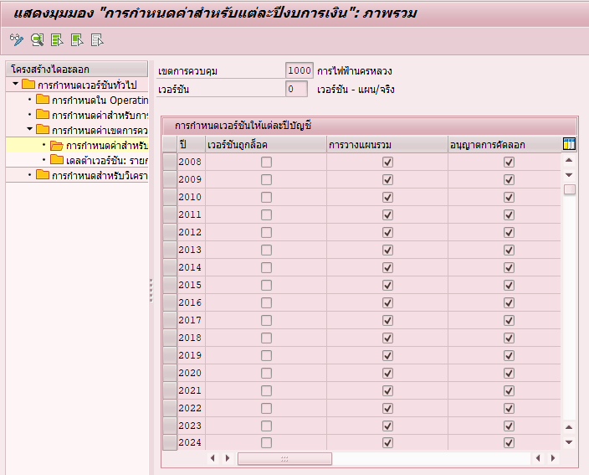
เมนูพาธ | SAP Customizing Implementation Guild > การจัดาการภาครัฐ > การจัดการกองทุนรัฐบาล > ระบบควบคุมงบประมาณ (BCS) > การจัดทำงบประมาณ > รายการงบประมาณ > เอกสารบันทึกรายการงบประมาณ > การกำหนดเอกสาร > ปรับปรุงช่วงค่าตัวเลขสำหรับเอกสารรายการ
รหัสรายการ | FMEDNR

 | 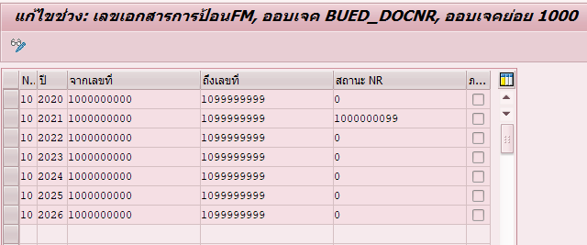
เมนูพาธ | SAP Customizing Implementation Guild > การจัดาการภาครัฐ > การจัดการกองทุนรัฐบาล > ระบบควบคุมงบประมาณ (BCS) > การทำงบประมาณ > รายการงบประมาณ > เอกสารรายการงบประมาณ > การกำหนดเอกสาร > ปรับปรุงช่วงตัวเลขสำหรับเอกสารเปลี่ยนงบประมาณ
รหัสรายการ | FMLINR
 | 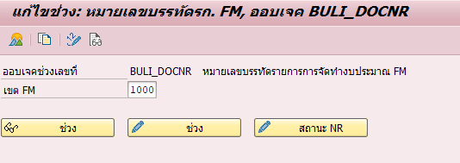
 | 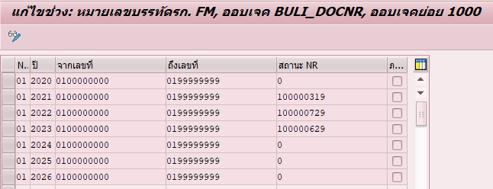
เมนูพาธ | SAP Customizing Implementation Guild > การจัดการหน่วยงานภาครัฐ > การจัดการกองทุนรัฐบาล > ระบบควบคุมงบประมาณ (BCS) > การจัดทำงบประมาณ > รายการงบประมาณ > เอกสารบันทึกรายการงบประมาณ > การกำหนดเอกสาร > กำหนดพิสัยช่วงเลขที่สำหรับแฟมิลี่ของเอกสาร
รหัสรายการ | FMEDFAMNR
 | 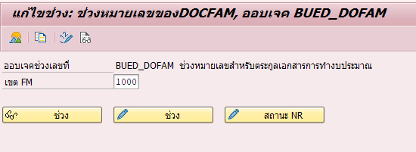
 | 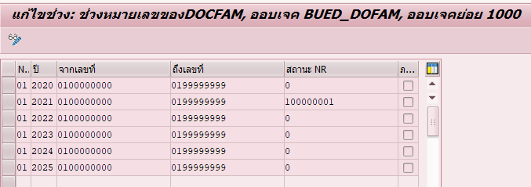
เมนูพาธ | SAP Customizing Implementation Guild > การจัดการหน่วยงานภาครัฐ > การจัดการกองทุนรัฐบาล > การดำเนินการปิดบัญชี > การทำรายการปิดบัญชีภาระผูกพัน > ป้อนการกำหนดค่าสำหรับงบประมาณแสดงการชำระเงินยกไปของภาระผูกพัน
รหัสรายการ | N/A
 | 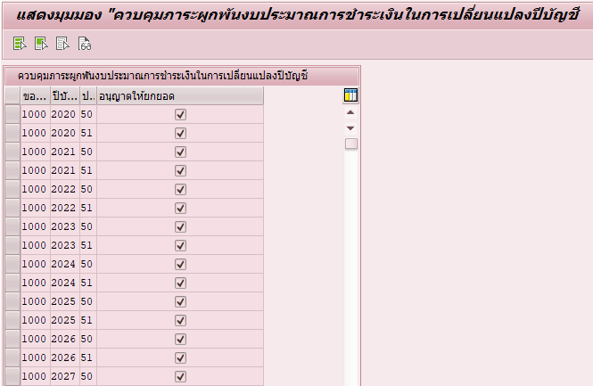

For User
เมนูพาธ | SAP Easy Access > การบัญชี > การจัดการหน่วยงานภาครัฐ > การจัดการกองทุน > ฟังก์ชันเพิ่มเติม > การดำเนินการปิดบัญชี > ช่วงเวลาปิดและเปิด/ปีบัญชี > การผ่านรายการ > การประมวลผลจำนวนมาก
รหัสรายการ | FMMI
 | 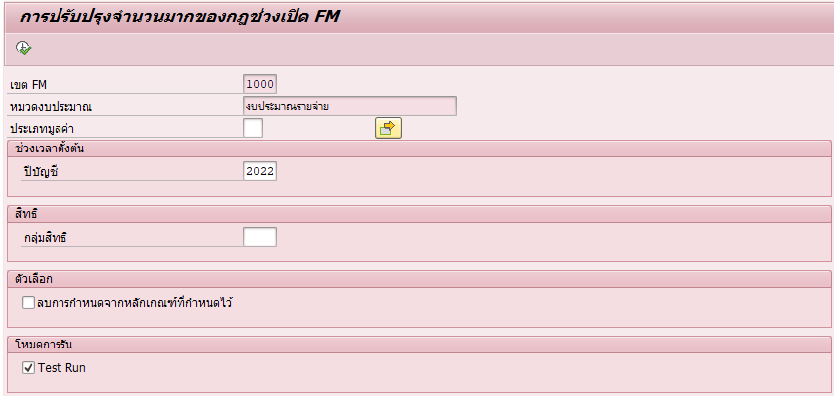
เมนูพาธ | SAP Easy Access > การบัญชี > การจัดการหน่วยงานภาครัฐ > การจัดการกองทุน > ฟังก์ชันเพิ่มเติม > การดำเนินการปิดบัญชี > ช่วงเวลาปิดและเปิด/ปีบัญชี > การผ่านรายการ > การประมวลผลแต่ละรายการ
รหัสรายการ | FMIR
 | 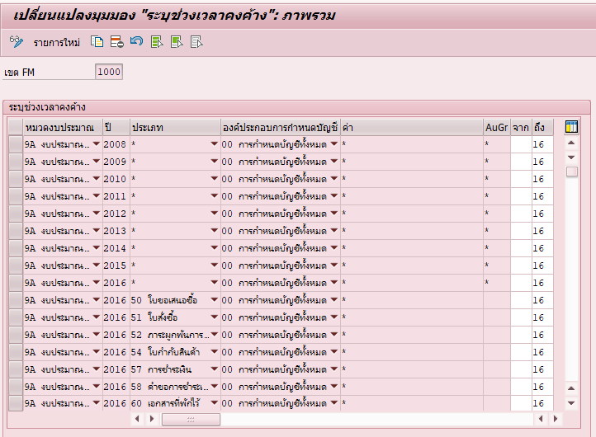
เมนูพาธ | SAP Easy Access > การบัญชี > การจัดการหน่วยงานภาครัฐ > การจัดการกองทุน > การจัดทำงบประมาณ > ระบบควบคุมงบประมาณ (BCS) > เวอร์ชัน > กำหนดสถานะให้กับเวอร์ชัน
รหัสรายการ | FMBOSTAT
 | 